Sheet1
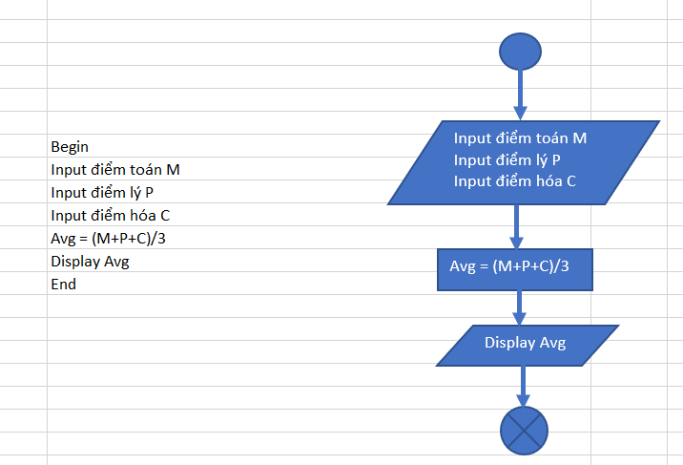
Begin
Input điểm toán M
Input điểm Lý P
Input điểm Hóa C
Avg = (M + P +C)/3
Display Avg
End
Input điểm Toán M
Input điểm lý P
Input điểm Hóa C

Avg = (M + P + C)/3

Display Avg

